注文書
野球 背番号 ゼッケン注文書 |  |  |  |  |  |  |  |  |  |  |  |  |  |  |  |  |  |  |  |  |  |  |  |  | 野
 |  |  |  |  |  |  |  |  |  |  |  |  |  |  |  |  |  |  |  |  |  |  |  |  |  |  | ▼印のある箇所は要素を選択することができます。 | *印の箇所は必ずご入力ください。
学校・団体・店名 |  |  | * |  |  |  |  |  |  |  |  |  |  |  | 注文日 |  |  |  | 希望納期 |  |  |  | お使いになる日 |  |  |  |  |  | ＜定番の数字書体見本＞
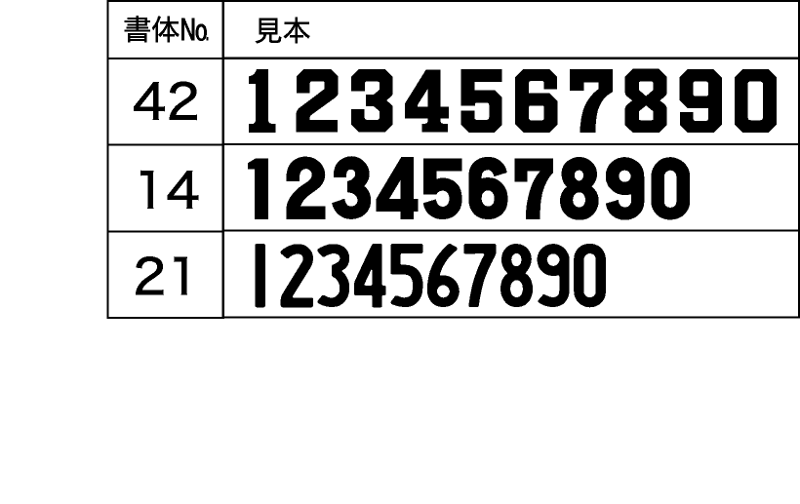
ご担当者名 |  |  | * |  |  |  |  |  |  |  |  |  |  |  | ▼ | 月 | ▼ | 日 | ▼ | 月 | ▼ | 日 | ▼ | 月 | ▼ | 日
ご住所 |  |  | 〒 | * |  |  | 都道府県名 ▼ |  |  |  | *
連絡先 |  |  | TEL: |  | * |  |  |  |  |  | FAX: | * |  |  |  | E-mail:
見積依頼 |  |  | * 処理を選択して下さい▼

規格 |  |  | * 規格を選択して下さい▼
数字の色 |  |  | * 色を選択して下さい▼ |  |  |  |  |  |  |  |  |  | 数字書体 | * 書体を選択して下さい▼

 | 背番号
 | 背番号と枚数をそれぞれご記入下さい。
 | 背番号 |  |  | 枚数 |  | 背番号 |  | 枚数 |  | 背番号 |  | 枚数 | 背番号 | 枚数 |  | 背番号 |  |  | 枚数 |  | 背番号 |  |  | 枚数

 |  | 合計 |  |  |  |  |  |  |  |  |  |  |  | * |  |  |  |  |  |  | 枚

 |  | 備考 |  | * 外字詳細、規格外仕様（サイズ・色・レイアウト等）のご相談はこちらへご入力ください
 |  | *

 |  |  |  |  | 注文専用FAX： |  |  |  | 0266-58-0167
 |  |  |  |  | 注文専用E-mail： |  |  |  | jpa-z@active-life.co.jp
 |  |  |  |  | 株式会社アクティブライフ 〒392-0025 長野県諏訪市末広5-8 TEL：0266-52-3490

